【入力例】
必要項目へチェックをお願い致します。
ご注文の際は、「注文書」へチェックをし再度メールまたはＦＡＸ願います。
★入力例
 | ウエイトレンタル |  |  |  | 見積依頼表 |  |  | 予約表 |  |  |  | 注文書 |  |  |  | ご依頼日 |  |  | 月 |  | 日

 | ご注文者 | 会 社 名 | 株式会社エヌシーエス
 |  | 住 所 | 〠 | 2200004 |  | 神奈川県横浜市北幸1-11-15 横浜STビル
 |  | 担 当 者 | 部 署 名 |  |  |  |  |  |  |  |  |  | 姓 |  |  |  | 名

 |  | 電話番号 |  |  |  |  |  |  |  |  | FAX番号 |  |  |  |  |  |  |  |  |  |  |  | は、プルダウンメニューになります。
 |  | 携帯番号 |  |  |  |  |  |  |  |  | E-mail |  |  |  |  |  |  |  |  |  |  |  | は、手入力になります。
 |  | 総トン数 | 内 訳 |  |  |  |  |  |  |  |  |  |  |  |  |  |  |  |  |  |  |  | は、トン数自動計算されるが、手入力も可能
 | ウエイト | 5 | ５ t |  | 2.5ｔ | ２ ｔ | １ ｔ |  | 0.5t |  | 0.3t |  | 0.25ｔ | 0.125t |  | 20kg |  | 10kg |  | 5kg
 |  |  | 1 |  | 0 |  |  |  |  |  |  |  |  |  |  |  |  |  |  |  |  | ※白黒印刷できるようになっています。
 |  | t
 | ﾜｲﾔｰﾛｰﾌﾟ | 総本数 | 16mm× |  | 20mm× | 24mm× | 28mm× |  | 30mm× |  | 36mm× |  | ﾜｲﾔ以外の吊具 |  |  |  |  |  | 検査種別 |  |  | ※メールで送る場合は、お手数ですが名前を付けて保存後、添付して下さい。
 |  |  | 4.1m |  | 5.5m | 6.5m | 7.5m |  | 8.5m |  | 9.5m |  |  |  |  |  |  |  |  |  |  | ※ウエイト購入見積依頼表のシートもございます。
 |  |  | ５t用 |  | 10t用 | 15t用 | 20t用 |  | 25t用 |  | 35t用 |  |  | （ | 否 | ）
 |  | #REF! | 2 |  |  |  |  |  |  |  |  |  |  |  |  |  |  |  |  | 落成 |  | ※ワイヤーロープ２本でウエイトを吊ります。
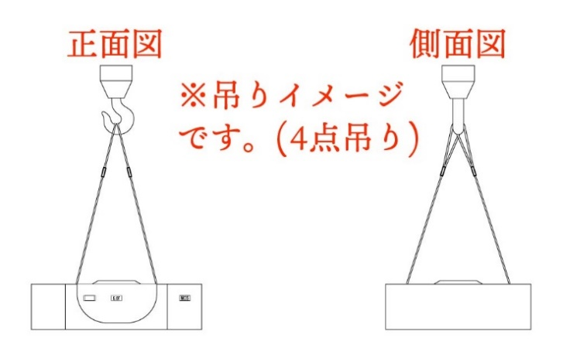
 |  | 会 社 名 | 株式会社エヌシーエス |  |  |  |  |  |  |  |  |  |  |  |  |  |  |  |  | 性能
【 月 日】と入力されていますが、上書きで、【11/11】 等日付を入力すると【曜日・貸出期間】が自動で挿入されます。
 | 使用場所 | 所 在 地 | 横浜市西区〇〇〇1-××-××× |  |  |  |  |  |  |  |  |  |  |  |  |  |  |  |  | その他
 |  | 責 任 者 | 森本 |  |  |  |  |  | 電話番号 |  |  |  |  |  |  |  |  |  |  |  |  |  |  | ↓分銅になります
 | 運送時間 | 搬 入 | 2021-04-05 |  |  |  | （ | 月曜日 |  | ） | ） |  |  | 時 |  | 分 |  | 貸 出 期 間
 |  | 搬 出 | 2021-04-06 |  |  |  | （ | 火曜日 |  | ） | ） |  |  | 時 |  | 分 |  | 2 |  | 日間
 |  | １．クレーン下に車が |  |  |  | 入る | 入らない
レンタル日未定の場合は、
貸出期間を入力して下さい。
 |  | ２．ユニック車が |  |  |  | 必要 | 必要ない
 | 現地状況 | ３．車両サイズ指定が |  |  |  | あり | ない |  |  | 4ｔクラス車
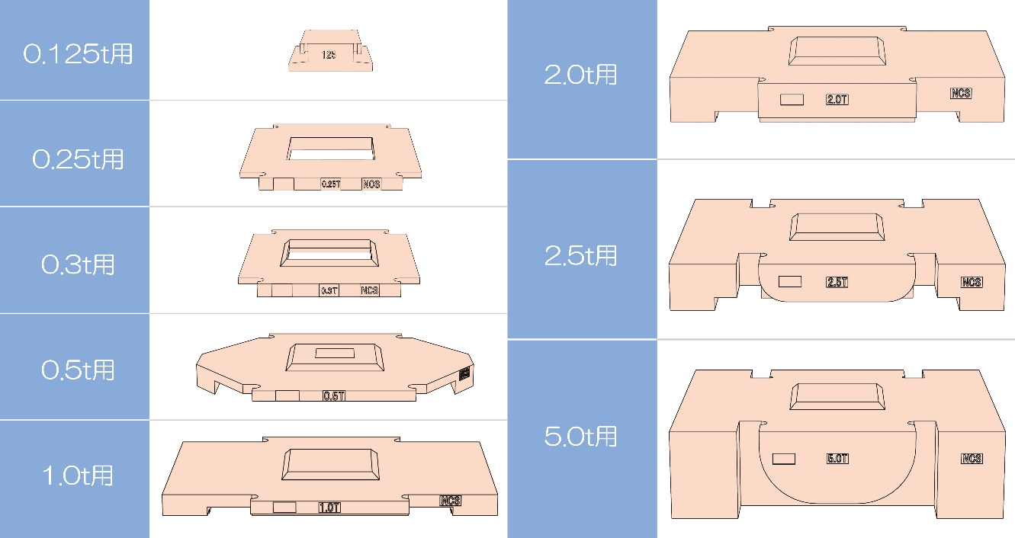
 |  | ４．雨天 |  |  |  | 決行 | 中止
 | 必要箇所にチェックを入れて下さい。 | ５．角材が |  |  |  | 必要 | 必要ない |  |  | 2 |  | 本
 |  | ６．道路規制が |  |  |  | ある | ない |  |  | 構内一方通行など
 |  | ７．道路が |  |  |  | 広い | 狭い |  |  | 周辺道路狭い など
 |  | ８．常駐横持作業が |  |  |  | 必要 | 必要ない
 |  | ９．ハンドパレット車が |  |  |  | 必要 | 必要ない
 |  | １０．貴社現地ご担当; |  |  |  | 有 | 無 | → | お名前 |  |  |  |  |  | 携帯No.
 |  | 見積書発行済みの場合はお手数ですが、見積NO.をご記入下さい。 |  |  |  |  |  |  |  |  |  |  |  |  |  | 見積Ｎo.
 | 記 事 | その他、上記にない必要事項がありましたらご記入をお願い致します。
 | 上記以外で追加条件を記入

 |  | ★クレーン検査用以外の用途の場合は別途お問い合わせ下さい。 また、ウエイト加工、水没、汚染、汚すことはご遠慮ください。

 | 必要事項を記入の上、下記メールまたはＦＡＸで当社までお送り下さい。
 |  | Ｅ- mail | osaka@ncs-w.co.jp（大阪）
 |  | ＦＡＸ | ０６－６３９６－７００８

 | ☆本表の到着次第、当社より電話にて受付確認のご連絡を致します。
 | 当社からの連絡が無い場合は、お手数ですがご確認をお願い致します。
 | ☆本用紙は、http://www.ncs-w.co.jp/ 「見積依頼の方法」のページから印刷・ダウンロード出来ます。

ウエイトレンタル 原紙 (大阪)
※入力方法は、【入力例】をご確認下さい。不明点は、弊社までご連絡願います。
 | ウエイトレンタル |  |  | 見積依頼表 |  |  | 予約表 |  |  |  | 注文書 |  |  |  | ご依頼日 |  |  | 月 |  | 日

 | ご注文者 | 会 社 名
 |  | 住 所 | 〠
 |  | 担 当 者 | 部 署 名 |  |  |  |  |  |  |  |  | 姓 |  |  |  | 名
 |  |  |  |  |  |  |  |  |  |  |  |  |  |  |  |  |  |  |  |  |  | は、プルダウンメニューになります。
 |  | 電話番号 |  |  |  |  |  |  |  | FAX番号 |  |  |  |  |  |  |  |  |  |  |  | は、手入力になります。
 |  | 携帯番号 |  |  |  |  |  |  |  | E-mail |  |  |  |  |  |  |  |  |  |  |  | は、トン数自動計算されるが、手入力も可能
 |  | 総トン数 | 内 訳 |  |  |  |  |  |  |  |  |  |  |  |  |  |  |  |  |  | ※白黒印刷できるようになっています。
 | ウエイト | 0 | ５ t | 2.5ｔ | ２ ｔ | １ ｔ |  | 0.5t |  | 0.3t |  | 0.25ｔ | 0.125t |  | 20kg |  | 10kg |  | 5kg
 |  |  |  |  |  |  |  |  |  |  |  |  |  |  |  |  |  |  |  |  | ※メールで送る場合は、お手数ですが名前を付けて保存後、添付して下さい。
 |  | t |  |  |  |  |  |  |  |  |  |  |  |  |  |  |  |  |  |  | ※購入の際は、ウエイト購入用のシートご利用下さい。
 | ﾜｲﾔｰﾛｰﾌﾟ | 総本数 | 16mm× | 20mm× | 24mm× | 28mm× |  | 30mm× |  | 36mm× |  | ﾜｲﾔ以外の吊具 |  |  |  |  |  | 検査種別
 |  |  | 4.1m | 5.5m | 6.5m | 7.5m |  | 8.5m |  | 9.5m
 |  |  | ５t用 | 10t用 | 15t用 | 20t用 |  | 25t用 |  | 35t用 |  |  | （ | 否 | ）
 |  | 本 |  |  |  |  |  |  |  |  |  |  |  |  |  |  |  |  | 落成
 | 使用場所 | 会 社 名 |  |  |  |  |  |  |  |  |  |  |  |  |  |  |  |  | 性能 |  | ※ワイヤーロープ２本でウエイトを吊ります。
 |  | 所 在 地 |  |  |  |  |  |  |  |  |  |  |  |  |  |  |  |  | その他
 |  | 責 任 者 |  |  |  |  |  |  | 電話番号
 | 運送時間 | 搬 入 |  |  |  |  | （ |  |  | ） |  |  | 時 |  | 分 |  | 貸 出 期 間 |  |  |  |  |  | ↓分銅になります
 |  | 搬 出 |  |  |  |  | （ |  |  | ） |  |  | 時 |  | 分 |  |  |  | 日間
 |  | １．クレーン下に車が |  |  | 入る | 入らない |  |  |  |  |  |  |  |  |  |  |  |  |  | ☆お支払い条件
 |  | ２．ユニック車が |  |  | 必要 | 必要ない |  |  |  |  |  |  |  |  |  |  |  |  |  | 月末締め
 | 現地状況 | ３．車両サイズ指定が |  |  | あり | ない |  |  |  |  |  |  |  |  |  |  |  |  |  | 翌月末日
 |  | ４．雨天 |  |  | 決行 | 中止 |  |  |  |  |  |  |  |  |  |  |  |  |  | 現金振込
 | 必要箇所にチェックを入れて下さい。 | ５．角材が |  |  | 必要 | 必要ない |  |  |  |  | 本
 |  | ６．道路規制が |  |  | ある | ない
 |  | ７．道路が |  |  | 広い | 狭い
 |  | ８．常駐横持作業が |  |  | 必要 | 必要ない
 |  | ９．貴社現地ご担当; |  |  | 有 | 無 | → | お名前 |  |  |  |  |  | 携帯No.
 |  | 見積書発行済みの場合はお手数ですが、見積NO.をご記入下さい。 |  |  |  |  |  |  |  |  |  |  |  |  | 見積Ｎo.
 | 記 事
 | 上記以外で追加条件を記入下さい。

 |  | ★クレーン検査用以外の用途の場合は別途お問い合わせ下さい。 また、ウエイト加工、水没、汚染、汚すことはご遠慮ください。

 | 必要事項を記入の上、下記メールまたはＦＡＸで当社までお送り下さい。
 |  | Ｅ- mail | osaka@ncs-w.co.jp（大阪）
 |  | ＦＡＸ | ０６－６３９６－７００８

 | ☆本表の到着次第、当社より電話にて受付確認のご連絡を致します。
 | 当社からの連絡が無い場合は、お手数ですがご確認をお願い致します。
 | ☆本用紙は、http://www.ncs-w.co.jp/ 「見積依頼の方法」のページから印刷・ダウンロード出来ます。
〒532-0003 大阪市淀川区宮原二丁目１４番１４号 新大阪ｸﾞﾗﾝﾄﾞﾋﾞﾙ４Ｆ ＴＥＬ ０６－６３９６－７０００ (代)
株式会社 エヌシーエス 大阪営業所 ﾌﾘｰﾀﾞｲﾔﾙ ０１２０－０９－７０００

 |  |  |  |  |  |  |  |  |  |  |  |  |  |  |  |  |  |  |  | vol.2.0

ウエイト購入 原紙
※入力方法は、【入力例】をご確認下さい。不明点は、弊社までご連絡願います。
 | ウエイト購入 見積依頼表 |  |  |  |  |  |  |  |  |  |  |  |  | ご依頼日 |  |  | 月 |  | 日

 | ご注文者 | 会 社 名
 |  | 住 所 | 〠
 |  | 担 当 者 | 部 署 名 |  |  |  |  |  |  |  | 姓 |  |  |  | 名
 |  |  |  |  |  |  |  |  |  |  |  |  |  |  |  |  |  |  |  |  | は、プルダウンメニューになります。
 |  | 電話番号 |  |  |  |  |  |  |  | FAX番号 |  |  |  |  |  |  |  |  |  |  | は、手入力になります。
 |  | 携帯番号 |  |  |  |  |  |  |  | E-mail |  |  |  |  |  |  |  |  |  |  | は、トン数自動計算されるが、手入力も可能
 |  | 総トン数 | 内 訳
 | ウエイト | 0 | ５ t | 2.5ｔ | ２ ｔ | １ ｔ |  | 0.5t |  | 0.3t | 0.25ｔ | 0.125t |  | 20kg |  | 10kg |  | 5kg
 | (標準品) |  |  |  |  |  |  |  |  |  |  |  |  |  |  |  |  |  |  |  | は、特注品の場合のみ、トン数と個数を記入願います。
 |  | t
 | (特注品)
 |  |  |  |  |  |  |  |  |  |  |  |  |  |  |  |  |  |  |  | ※白黒印刷できるようになっています。
 |  | t
 | ﾜｲﾔﾛｰﾌﾟ※ | 総本数 | 16mm× | 20mm× | 24mm× | 28mm× |  | 30mm× |  | 36mm× |  | ※ワイヤもご入用な場合、 本数をご記入お願い致します。 |  |  |  |  |  |  |  | ※メールで送る場合は、お手数ですが名前を付けて保存後、添付して下さい。
 |  |  | 4.1m | 5.5m | 6.5m | 7.5m |  | 8.5m |  | 9.5m
 |  |  | ５t用 | 10t用 | 15t用 | 20t用 |  | 25t用 |  | 35t用
 |  | 本 |  |  |  |  |  |  |  |  |  |  |  |  |  |  |  |  |  | ※ワイヤーロープ２本でウエイトを吊ります。
 | 納品場所 | 会 社 名
 |  | 所 在 地
 |  | 責 任 者 |  |  |  |  |  |  | 電話番号 |  |  |  |  |  |  |  |  |  |  |  |  | ↓分銅になります
 | 納入希望日 |  |  |  |  | （ |  |  | ） |  |  | 時 |  | 分
 |  | １．平ボディ車が |  |  | 必要 | 必要ない |  |  |  |  |  |  |  |  |  |  |  |  | ☆お支払い条件
 | 現地状況 | ２．ユニック車が |  |  | 必要 | 必要ない |  |  |  |  |  |  |  |  |  |  |  |  | 月末締め
 |  | ３．車両サイズ指定が |  |  | あり | ない |  |  |  |  |  |  |  |  |  |  |  |  | 翌月末日
 | 必要箇所にチェックを入れて下さい。 | ４．道路規制が |  |  | ある | ない |  |  |  |  |  |  |  |  |  |  |  |  | 現金振込
 |  | ５．道路が |  |  | 広い | 狭い
 |  | ６．質量証明書が |  |  | 必要 | 必要ない

 |  | 貴社現地ご担当; |  |  | 有 | 無 | → | お名前 |  |  |  |  | 携帯No.
 |  |  |  |  |  |  |  |  |  |  |  |  |  | 見積Ｎo.

 | 記 事
 | 上記以外で追加条件を記入下さい。

 | 必要事項を記入の上、下記メールまたはＦＡＸで当社までお送り下さい。
 |  | Ｅ- mail | osaka@ncs-w.co.jp（大阪）
 |  | ＦＡＸ | ０６－６３９６－７００８

 | ☆本表の到着次第、当社より電話にて受付確認のご連絡を致します。
 | 当社からの連絡が無い場合は、お手数ですがご確認をお願い致します。
 | ☆本用紙は、http://www.ncs-w.co.jp/ 「見積依頼の方法」のページから印刷・ダウンロード出来ます。
〒532-0003 大阪市淀川区宮原二丁目１４番１４号 新大阪ｸﾞﾗﾝﾄﾞﾋﾞﾙ４Ｆ ＴＥＬ ０６－６３９６－７０００ (代)
株式会社 エヌシーエス 大阪営業所 ﾌﾘｰﾀﾞｲﾔﾙ ０１２０－０９－７０００

